Sheet1
采购涂料、油漆材料
项目名称 |  | 采购涂料、油漆材料 |  | 总预算（元） |  |  | 21,060.00
一、 采购清单及技术要求
序号 | 名称 | 品牌型号 | 规格参数 | 数量 | 单位 | 单价(元) | 合计 (元) | 备注/图片
1 | 涂料 | 立邦 | EX-707耐候（白色）20KG/桶 | 13 | 桶 |  |  | 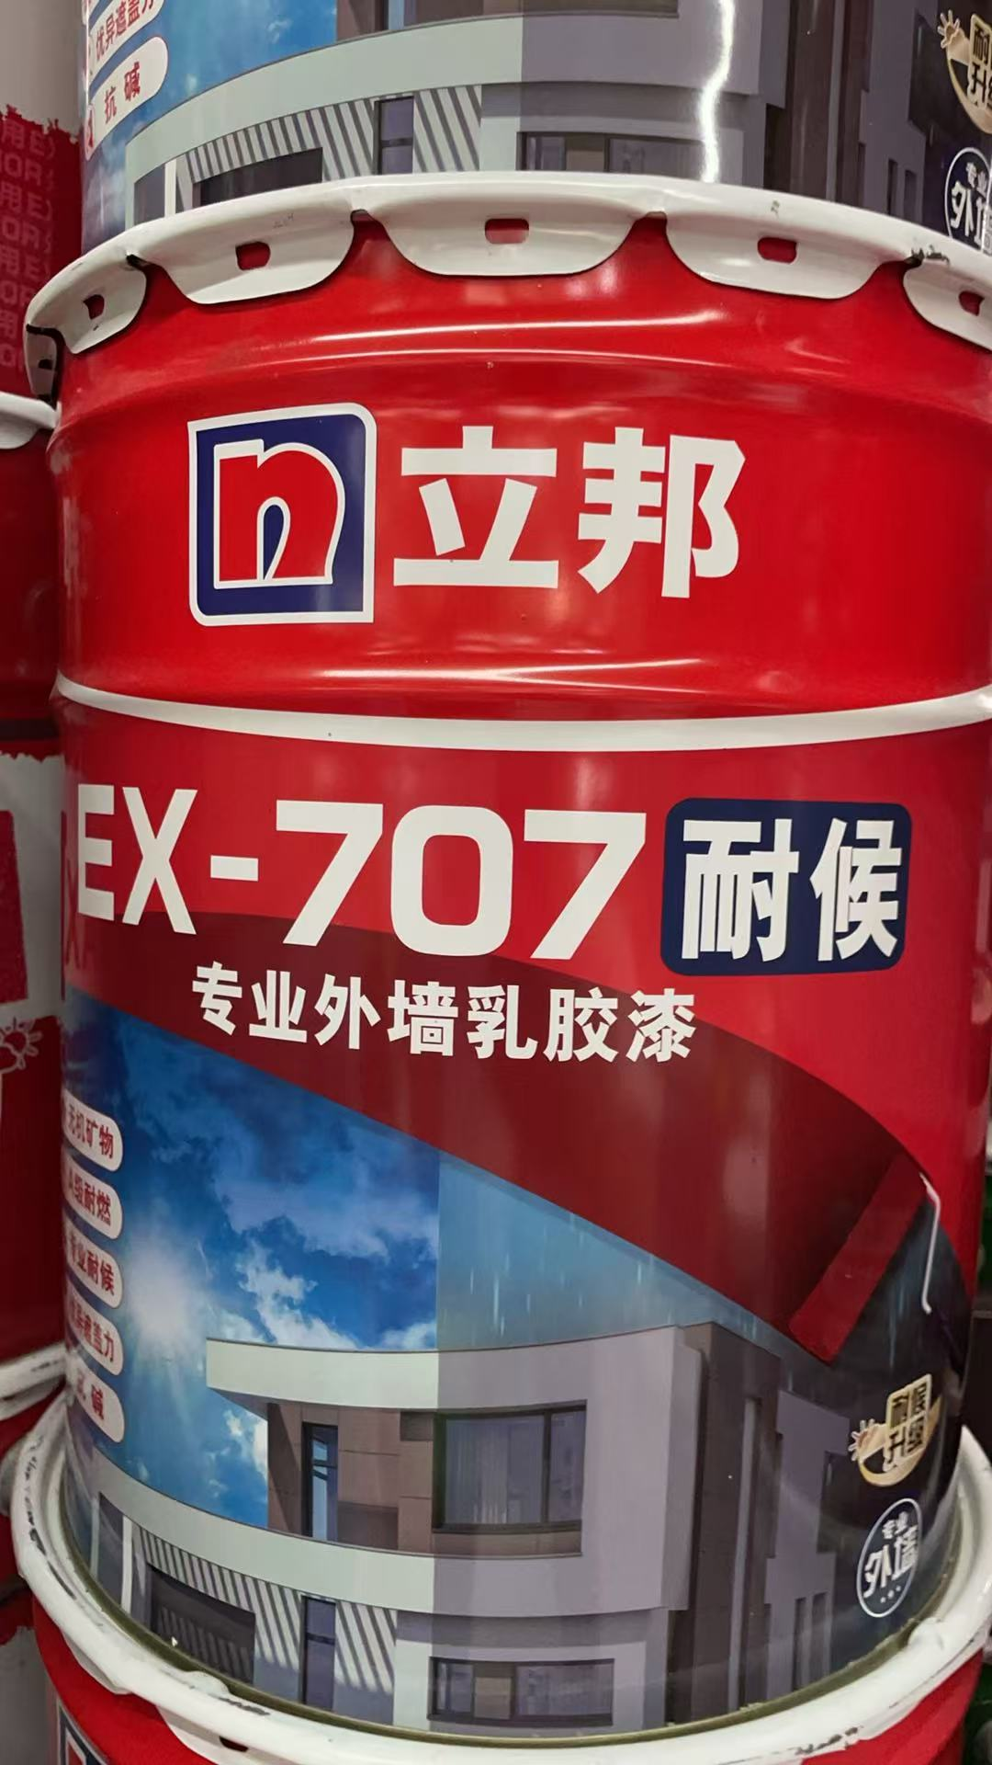
 |  |  | EX-707耐候（粉红色）20KG/桶 | 3 | 桶
 |  |  | EX-707耐候（深蓝色）20KG/桶 | 3 | 桶
2 | 油漆 | 冠美 | G-9201蓝色 | 100 | KG |  |  | 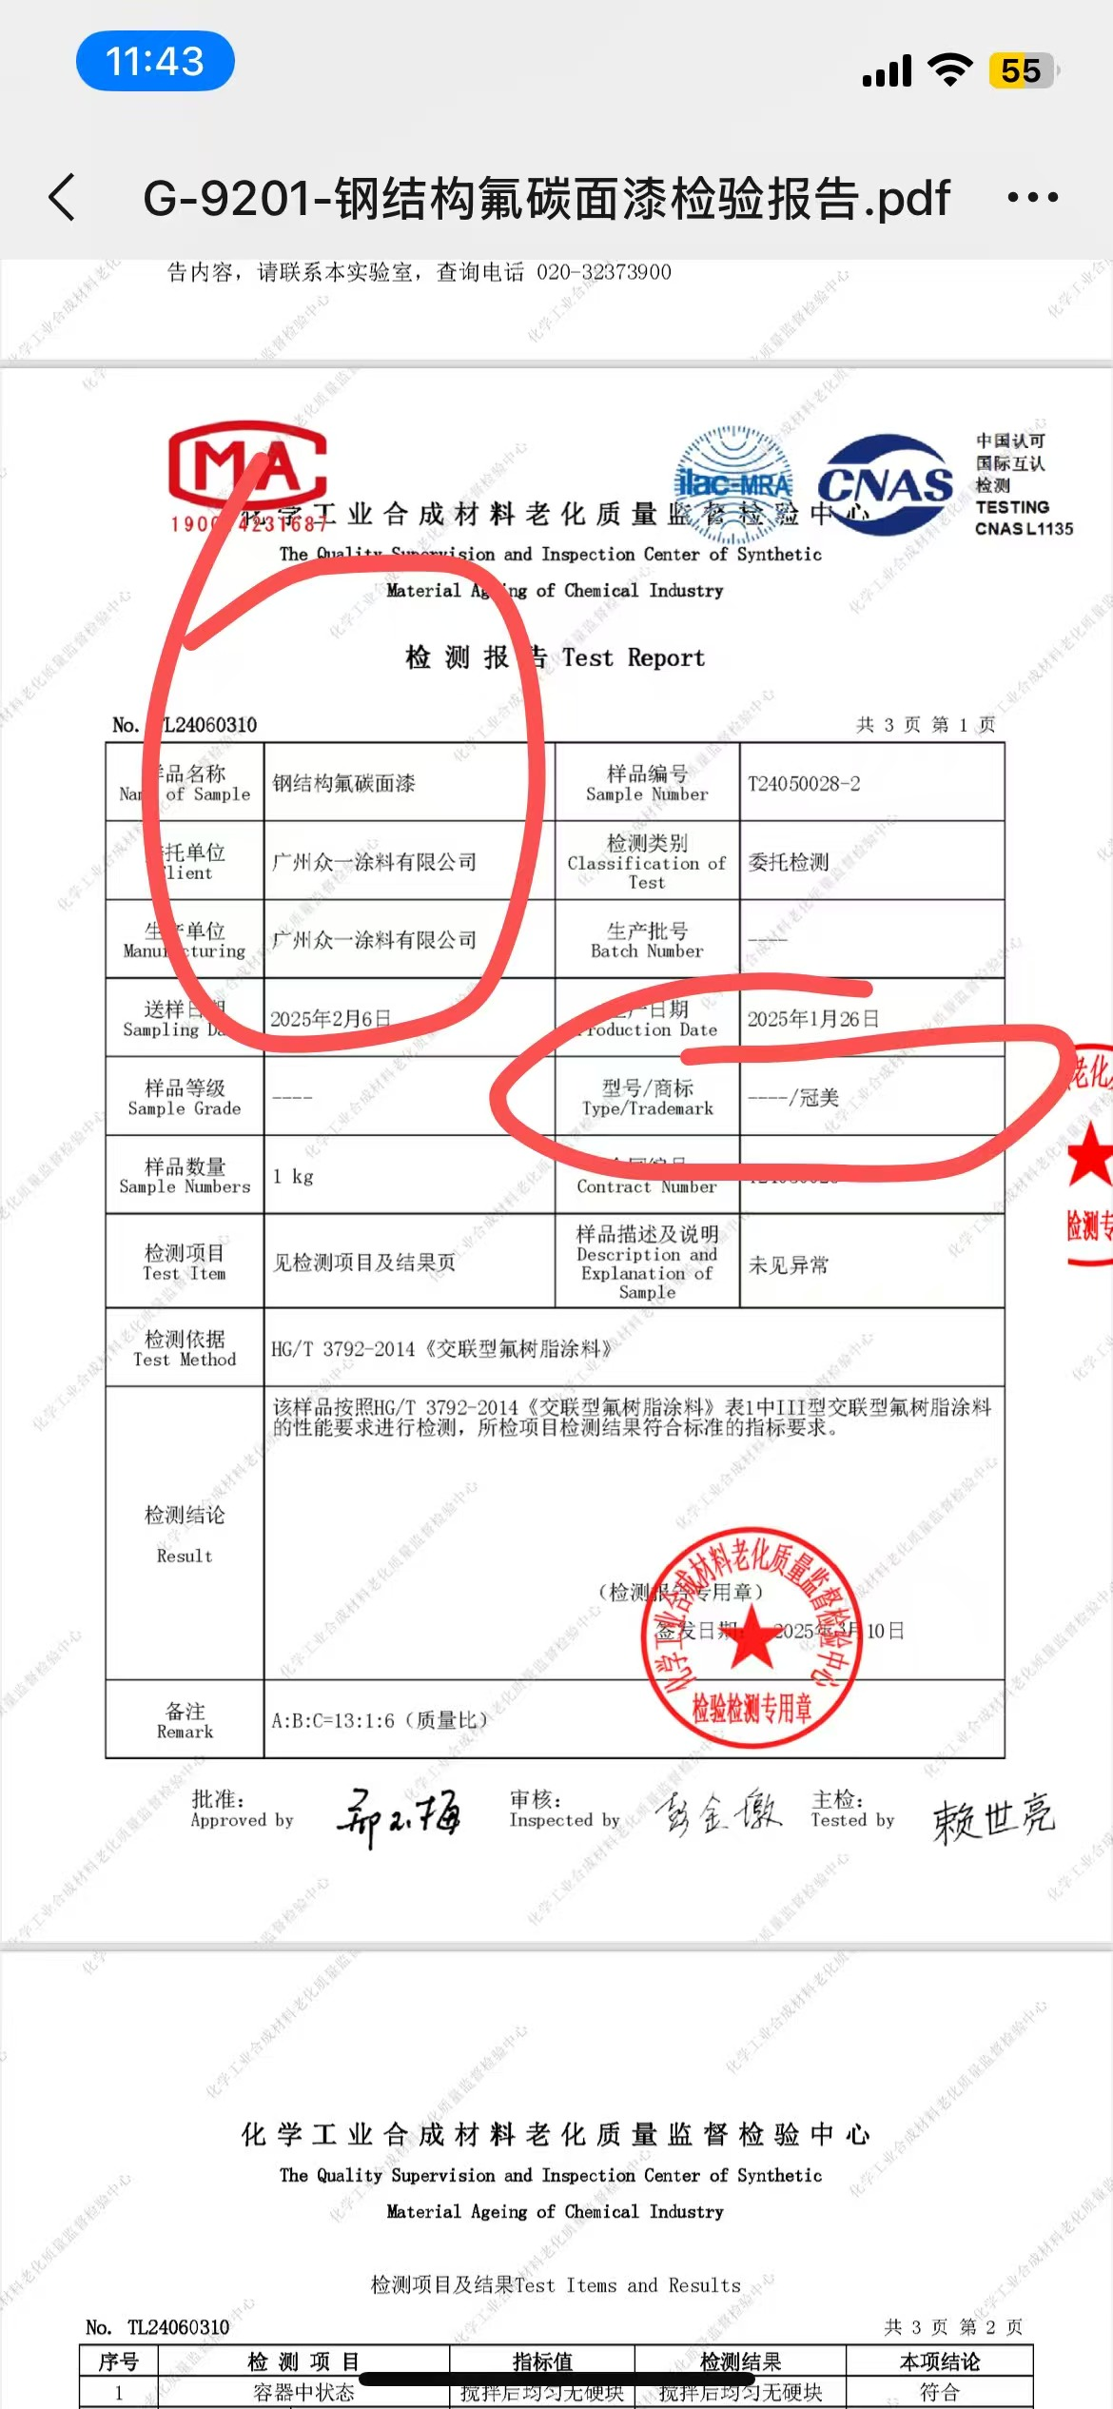
 |  | 卡维亚 | WAX OIL 3L/桶 | 80 | 桶 |  |  | 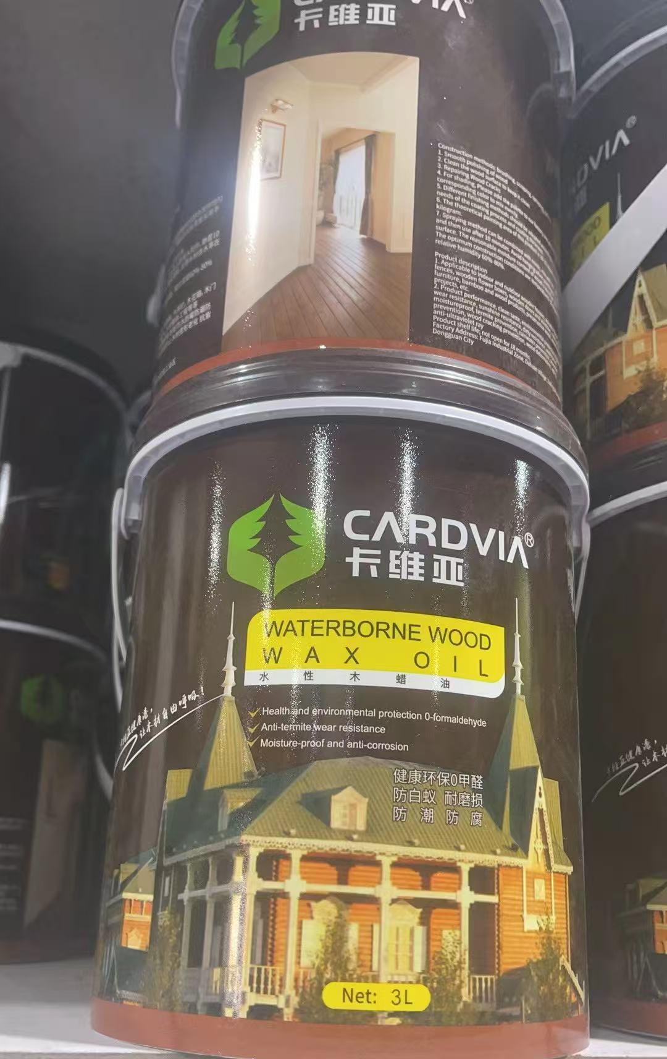
合计
1、务必按照附件清单报价并盖公司印章上传系统，若没上传将视为无效投标。 2、投标供应商须需在此表格进行报价，附件内容包含：检测报告（需求清单内★，若无则无需提供）、技术要求和商务要求，否则视为无效报价。 3、报价单位承诺不恶意低价谋取中标，必须对本项目的报价负责，承诺中标后严格按报价单内容保证质量及响应时间履行。 4、反拍投标文件因印刷模糊导致无法辨认，或部分内容缺失，直接认定为“实质性响应不足”，直接废标。 5、投标报价须完全依据采购清单载明的货物名称、品牌型号、规格参数、数量要求编制，不得擅自删减、增补、修改清单内容，否则按无效投标处理。 |  |  |  |  | 投标单位盖章区域 （需盖章）
二、商务要求
序号 | 目录 | 商务需求
（一）免费保修期内售后服务要求
1 | 免费保修期 | 严格按照各品牌产品原厂产品说明书 / 产品外包装标注的官方质保期限执行。质保期自项目整体竣工验收合格之日起计算。质保范围内如出现产品本身质量缺陷、起皮、褪色、粉化等质量问题，中标单位须无偿提供包含粉刷打磨、工具费、税费、运费、人工费等全部费用。
2 | 报价范围（总价包干） | 本项目投标报价为总价包干价，包含但不限于：全部油漆等主材费、辅材费、材料运输费、上下卸货费、工具器械使用费、基面清理、墙面 / 构件粉刷打磨工序、涂装施工人工费、成品保护费、材料检测费、管理费、利润、税金、质保维修、现场安全文明施工等完成本项目全部工作内容的一切费用。采购人不再支付任何额外新增费用。
3 | 维修响应及故障解决时间 | 一般性涂层瑕疵（局部色差、小面积起皮、轻微漏涂等小型维修）：现场勘查确认后3个日历天内完成全部修复工作，并清理现场； 大面积涂层脱落、整体褪色、大范围粉化等重大质量缺陷：双方根据现场工程量商定整改工期，最长不超过7个日历天，整改完成后重新组织验收。
4 | 发生质量问题的处理方式 | 货物质量问题：进场验收发现材料不合格，采购人有权拒收，中标单位限期更换最新批次原厂合格产品，并承担全部退换货成本；质保期内因油漆原材料本身缺陷引发病害，中标单位免费提供新材料，并承担全部返工施工费用。
 |  | 工程施工质量问题：因基面打磨、涂装施工工艺不达标产生色差、起皮、漏涂、涂刷缺陷等问题，中标单位无偿完成打磨、重新涂刷等全部返工工作，承担所有人工及耗材费用。
（二）其他商务要求
1 | 关于交货 | 1.1 确定成交日后15天（日历日）内。
 |  | 1.2 所有产品规格、色号、颜色严格按照清单要求：立邦 EX-707 耐候外墙乳胶漆（白色、粉红色、深蓝色）、冠美 G-9201 蓝色油漆、卡维亚 WAX OIL 木蜡油，供货前中标单位须提供色样供采购人确认，确认后方可批量备货。
 |  | 1.4 中标后需提供样品，待采购人确认无误后再一次性供完拆卸及安装。
 |  | 1.5 交货（具体）地点：深圳大学粤海校区场馆中心。
2 | 质量保证 | 2.本次采购包含立邦外墙涂料、冠美油漆、卡维亚木蜡油，供货产品须为最新近批次原厂正品，投标人交货时同步提供产品合格证，严禁库存积压过期产品、翻新产品、串货产品。
3 | 关于验收 | 3.1 投标人货物经过双方检验认可后，中标单位需提供盖章版的供货通知书、送货单、发票、E商城电子验收单。
 |  | 3.2 当满足以下条件时才可进行验收：（验收单位由使用方及物资采购与管理中心组成） ①核对品牌型号、规格、数量、生产批次、产品包装、查验是否为近期原厂批次产品；颜色与封样色板比对，材料初验不合格，采购人有权拒收，中标单位须无条件更换合格产品并承担全部延误责任。 ②中标单位完成基面打磨、粉刷、油漆涂装全部施工工序后，向采购人提交竣工验收申请。验收依据：采购清单参数、确认色样、国家现行涂装工程施工质量规范、原厂产品施工工艺要求。验收重点：基层打磨平整、涂层涂刷均匀、无色差、流挂、漏涂、起皮等施工缺陷；涂装成品外观、厚度满足使用要求。

4 | 关于支付 | 4.1本项目采用验收合格后账期支付模式，所有支付款项均以采购人出具的《货物验收报告》或E商城电子验收表为核心依据，未通过验收的货物，采购人有权拒绝支付任何款项。
 |  | 4.2中标单位若未在采购人规定时限内完成货物整改、更换、调试及相关证明文件提交等工作，采购人有权单方作废中标结果、终止本次项目合作，由此造成的一切损失及相关责任，均由中标单位自行承担，采购人保留追究其违约及失信责任的权利。
5 | 关于知识产权 | 5.1提供货物的质量应符合国家相关规定标准，不得销售假冒、劣质商品、过期或“三无”产品。包装标准容量与实际内容物必须严格一致。所有产品应使用原厂正规包装，包装上须清晰标注生产日期、保质期、生产厂家、成分/材质等信息。直接接触人体的物品应提供卫生防护包装。按件计量的商品不得出现包装破损。
 |  | 5.2投标人应保证采购人在使用货物或其任何一部分时，免受第三方提出的侵犯其专利权、商标权、著作权或其它知识产权的起诉或司法干预。投标人保证所提供软件的合法性，如果发生上述起诉或干预，则其法律责任均由中标人负责。所发生的任何知识产权纠纷与采购人无关。
6 | 违约责任 | 6.成交人所交付产品、工程或服务不符合其响应承诺的，或在响应阶段为了成交而盲目虚假承诺、低价恶性竞争，在履约阶段则通过偷工减料、以次充好而获取利润的，履约评价工作实施机构评为履约等级“差”并按主管部门相关规定处理。
7 | 供应商管理 | 7.依据深圳交易集团有限公司（深圳公共资源交易中心）商城平台运营管理办法，第四章供应商管理条例第二十五条 对违反法律法规、网上商城相关规定、履约评价不合格的供应商，网上商城运营方有权依据相关细则内容或合同约定的内容下架产品并终止合作。
投标单位盖章区域（需盖章）

